关系图
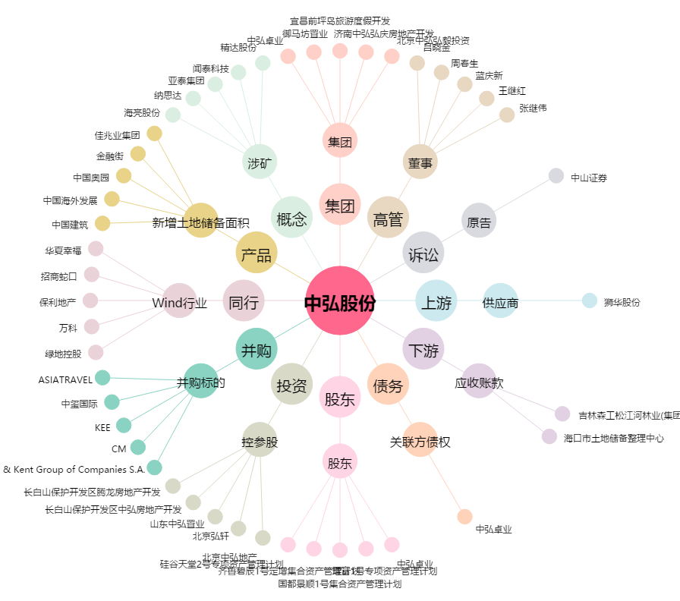
中弘股份[000979.SZ] - 关系概览图

